상품제안서
포근한담요텀블러세트-S눈사람 | 상품코드: S43771

 |  |  |  |  |  |  | 02-713-8555 | www.synergygift.co.kr
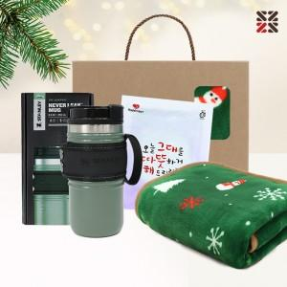

【상세/제작정보】 | <span style="font-size: 14pt;">※ 케이스 실크인쇄1도</span><br><span style="font-size: 14pt;">※&nbsp;</span><span style="font-size: 14pt;">텀블러,핫팩 인쇄불가,색상랜덤출고</span>

【인쇄/포장옵션】 | 실크 / 포장불가능

【공급단가】 | 수량 | 20~ | 50~ | 100~ | 300~ | 500~
*VAT별도 | 단가 | 28,600원 | 26,900원 | 26,150원 | 25,230원 | 24,800원

【상품 URL】 | https://www.synergygift.co.kr:443/src/goods_detail.php?gdno=43771

